Sheet1
WG1662511033/2
左座椅总成（通风加热）（光华荣昌）
序号 | 中间件订货号 | 中文名称 | 英文名称 | 座椅厂家图号 | 数量 | 成本（未税） | 报价（未税） | 附加值率 | 中间件分类 | 二维图
01 | WG1662511033/2 | 驾驶员座椅总成 | Driver seat | WG1662511033/2 | 1 |  |  |  | 车身 | 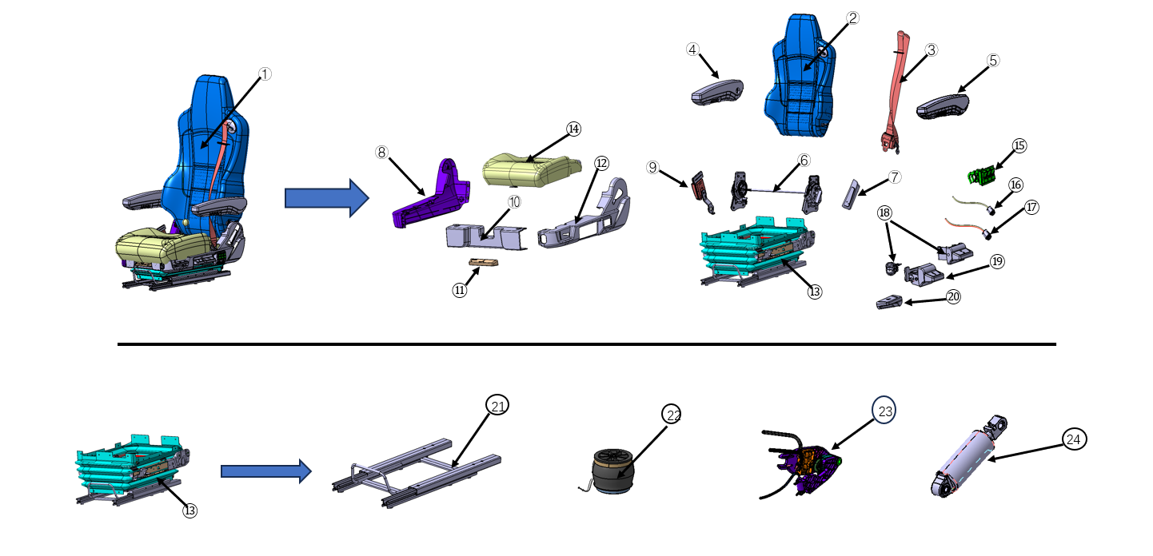
02 | WG1662511033+001/2 | 通风靠背总成 | Backrest | SHT0012571 | 1 | 211.78 | 318.40 | 33.49% | 车身
03 | WG1662511033+002/2 | 驾驶员安全带总成 | 3-point-belt | SHT0013504 | 1 | 31.00 | 55.08 | 43.72% | 车身
04 | WG1662511033+003/2 | 右侧扶手本体总成 | Right Armrest | SHT0013337 | 1 | 12.15 | 31.77 | 61.77% | 车身
05 | WG1662511033+004/2 | 左侧扶手本体总成 | Left Armrest | SHT0013336 | 1 | 12.15 | 31.77 | 61.77% | 车身
06 | WG1662511033+005/2 | 主驾驶调角器总成 | Angle controller assembly | SHT0001644 | 1 | 60.00 | 88.36 | 32.10% | 车身
07 | WG1662511033+006/2 | 调角器手柄 | Angle controller handle | SHT0010982 | 1 | 1.56 | 2.70 | 42.21% | 车身
08 | WG1662511033+007/2 | 调角器右罩壳 | Right Sided Cover | SHT0000446 | 1 | 2.00 | 3.33 | 39.81% | 车身
09 | WG1662511033+008/2 | 安全带锁扣总成 | Belt Buckle | SHT0013937 | 1 | 16.50 | 29.70 | 44.44% | 车身
10 | WG1662511033+009/2 | 座垫前部罩壳 | Front Cover | SHT0001658 | 1 | 0.75 | 1.97 | 61.93% | 车身
11 | WG1662511033+010/2 | 延伸手柄 | Handle For Seat Cushion Adj. | SHT0001653 | 1 | 0.74 | 1.30 | 43.13% | 车身
12 | WG1662511033+011/2 | 2.0通风左罩壳 | Left Sided Cover | SHT0012940 | 1 | 2.09 | 3.42 | 38.87% | 车身
13 | WG1662511033+012/2 | 底座模块化总成 | Base modular assembly | SHT0012258 | 1 | 544.26 | 918.00 | 40.71% | 车身
14 | WG1662511033+013/2 | 通风坐垫总成 | Seat Cushion | SHT0012572 | 1 | 303.17 | 389.48 | 22.16% | 车身
15 | WG1662511033+014/2 | 腰托三联阀开关总成 | Waist support switch | SHT0012427 | 1 | 59.58 | 97.20 | 38.70% | 车身
16 | WG1662511033+015/2 | 通风开关 | Ventilation Switche | BEC0010109 | 1 | 14.05 | 23.76 | 40.87% | 车身
17 | WG1662511033+016/2 | 加热开关 | Heating Switche | BEC0010110 | 1 | 14.60 | 24.30 | 39.92% | 车身
18 | WG1662511033+017/2 | 升降速降开关气路总成 | Valve For Height Adj.、Adjustment Unit Height | SHT0013334 | 1 | 68.54 | 113.40 | 39.56% | 车身
19 | WG1662511033+018/2 | 阻尼器调节机构 | Adjustment Unit Shock Absorber | SHT0011046 | 1 | 13.68 | 23.22 | 41.09% | 车身
20 | WG1662511033+019/2 | 仰角手柄 | Inclination Adj. | SHT0010985 | 1 | 1.05 | 1.79 | 41.14% | 车身
21 | WG1662511033+020/2 | 滑轨总成 | Slide Rails | SHT0013938 | 1 | 59.77 | 92.22 | 35.19% | 车身
22 | WG1662511033+021/2 | 气囊总成 | Airbag assembly | SHT0015934 | 1 | 41.48 | 68.92 | 39.81% | 车身
23 | WG1662511033+022/2 | 悬浮气路总成 | Suspension air line assembly | SHT0013365 | 1 | 39.55 | 74.13 | 46.65% | 车身
24 | WG1662511033+023/2 | 可调阻尼器总成 | Shock Absorber Kit | SHT0016730 | 1 | 106.80 | 178.00 | 40.00% | 车身
 |  |  |  |  |  | 1617.2475211 | 2572.22

 |  |  |  |  |  |  | 954.97247893
 |  |  |  |  |  |  | 37%

